ACCUEIL
 | CODIFICATION EIFFAGE

Cet outil vous présente la codification Eiffage.

Pour permettre un renseignement uniforme des maquettes et l'application du Bandeau Revit Eiffage, il est indispensable de respecter une codification spécifique lors du renseignement de certaines propriétés.

Cliquez sur l'un des boutons ci-dessous pour plus d'informations :

FOCUS SUR LES PARAMETRES
CODIFICATION PARAMETRES D'EMPLACEMENT
CODIFICATION PARAMETRES D'IDENTIFICATION

Explication sur le différents types de paramètres à resneigner.
Codification à appliquer pour les paramètres d'emplacement.
Codification à appliquer pour les paramètres d'identification.

 |  | 2022-05-19

FOCUS
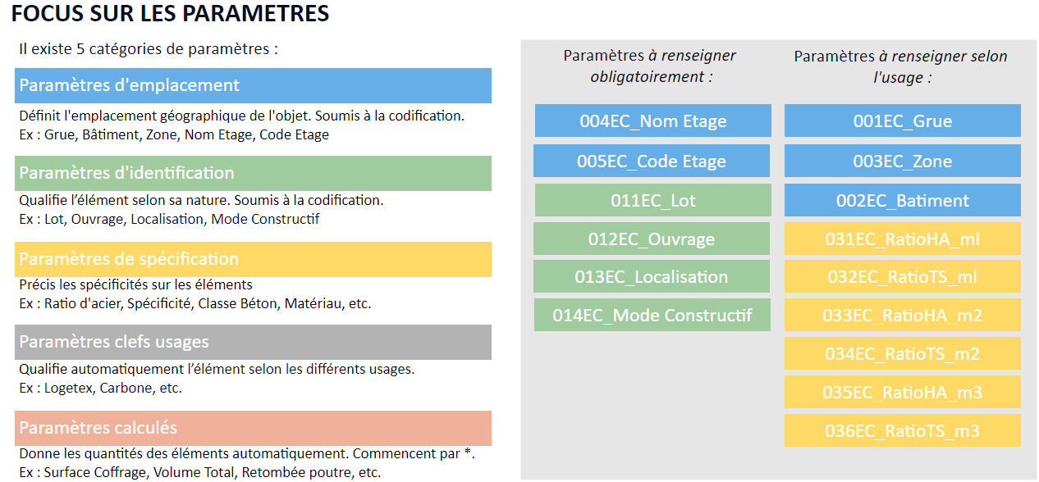
CODIFICATION EIFFAGE

 | Accueil

